G 1.6.1
CES. Informe de Situación Económica y Social de Castilla y León en 2022

Gráfico 1.6.1
Número de empresas que operan en Servicios en Castilla y León y en España, año 2022
(distribución porcentual)
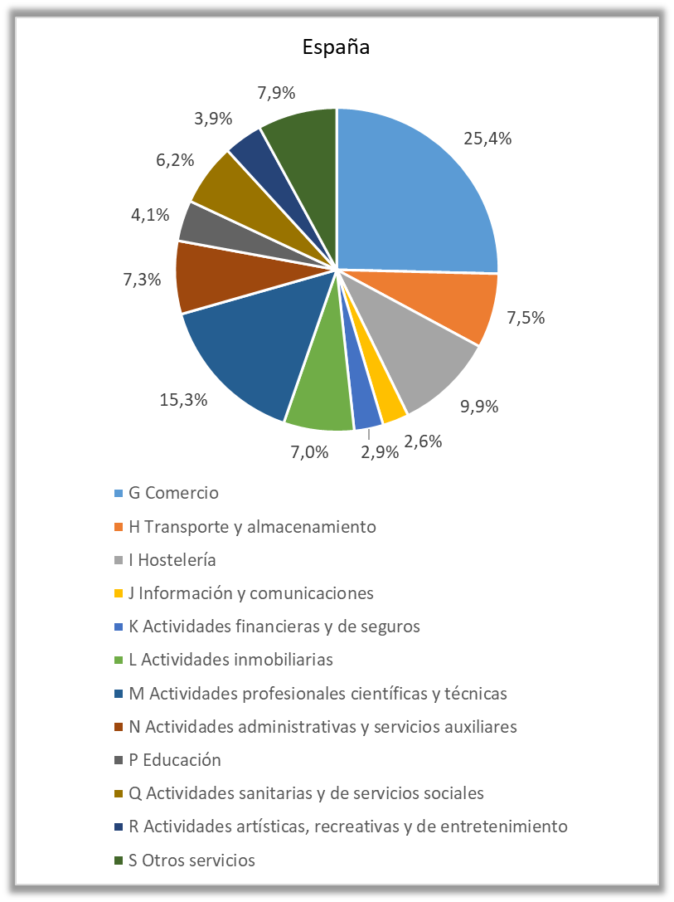
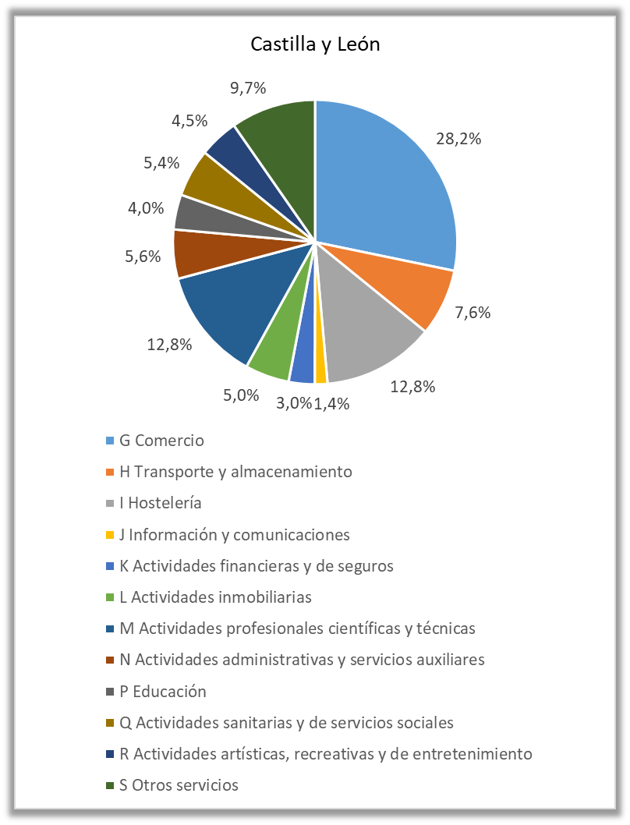

Fuente: Directorio Central de Empresas. INE.

Empresas
España

España
 | 2021 | 2022
G Comercio | 713,305 | 714,227
H Transporte y almacenamiento | 210,502 | 210,017
I Hostelería | 274,085 | 278,326
J Información y comunicaciones | 69,881 | 73,919
K Actividades financieras y de seguros | 78,227 | 81,710
L Actividades inmobiliarias | 188,456 | 198,139
M Actividades profesionales científicas y técnicas | 421,715 | 429,313
N Actividades administrativas y servicios auxiliares | 201,249 | 205,394
P Educación | 109,999 | 114,642
Q Actividades sanitarias y de servicios sociales | 168,806 | 175,092
R Actividades artísticas, recreativas y de entretenimiento | 104,628 | 109,141
S Otros servicios | 216,145 | 223,281

Castilla y León

Castilla y León
 | 2021 | 2022
G Comercio | 35,371 | 35,018
H Transporte y almacenamiento | 9,512 | 9,435
I Hostelería | 15,923 | 15,808
J Información y comunicaciones | 1,694 | 1,788
K Actividades financieras y de seguros | 3,556 | 3,664
L Actividades inmobiliarias | 6,021 | 6,232
M Actividades profesionales científicas y técnicas | 15,923 | 15,884
N Actividades administrativas y servicios auxiliares | 6,900 | 6,931
P Educación | 4,770 | 4,930
Q Actividades sanitarias y de servicios sociales | 6,557 | 6,744
R Actividades artísticas, recreativas y de entretenimiento | 5,360 | 5,550
S Otros servicios | 11,765 | 11,998

